상품제안서
컬러 자석 에코백 36*36*10 | 상품코드: S29748

 |  |  |  |  |  |  | 02-713-8555 | www.synergygift.co.kr
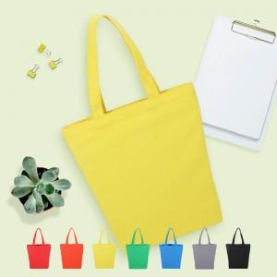

【상세/제작정보】 | <span style="font-size: 12pt;">★인쇄 시안 내 빼다, 누끼가 있을 시 인쇄비가 추가될수 있으니 반드시 확인해주시기 바랍니다.</span>

【인쇄/포장옵션】 | 실크, 풀칼라 / OPP(비닐)

【공급단가】 | 수량 | 100~ | 300~ | 500~ | 1,000~ | 3,000~
*VAT별도 | 단가 | 3,200원 | 3,080원 | 3,000원 | 2,920원 | 2,830원

【상품 URL】 | https://www.synergygift.co.kr:443/src/goods_detail.php?gdno=29748

